CLASE JUN 20
CLASE 20 JUNIO 2026

 | MANEJO DE STRINGS 44:18 - 53:00
 | Concatenacion
 |  | +
 |  | f strings
 | espacios
 | comilla doble, simple, triple
 | llaves
 |  | operadores
 |  | del : borrar definicion variable)
 |  | in: verifica inclusion en cadenas , pertenencia
 |  |  | distingue minisculas de mausculas en todo, variables, comparaciones, etc
 | DATOS COMPUESTOS 1:12:33 - 1:20:00
 |  | datos que tinenen adentro otros datos
 |  | lista , tipo de dato list, (array) se definen con corchetes
 |  |  | indice 0
 |  |  | posicionvs numero de elemento
 |  | tupla | igual que lista pero con parentesis y no se puede modificar pero si redefinir o reconstruir
 |  |  | para nombrara eleents siempre son corchetes
 |  | set | conjunto de datos
 |  |  | se define con llaves, tamoco se puede modificar pero si redefinir o reconstruir
 |  |  | no permite repetir elementos por eso se lo usa para eliminar duplicados
 |  |  | no permite acceder al elemento por indice
 |  |  | son datos desordenados que despues se pueden intercambiar de orden
 |  | diccionario, tipo de dato dict
 |  |  | se define con llaves, es identico a un archivo .json , con clave, valor y se separa por comas si hay mas de un elemento
 |  |  | key | value | coma
 | OPERADORES DE COMPARACION 1:26:59 - 1:40:00
 |  | == | IGUAL
 |  | != | NO ES IGUAL
 |  | >
 |  | <
 |  | >=
 |  | <=
 | CONDITIONALS CON ELIF: 1:32:54 -1:40:00
 | METODOS:
 |  | 1:46:08 - Métodos de cadenas
 |  | STRING METHODS
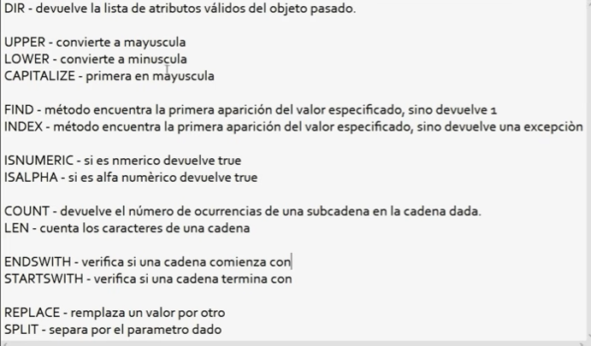

 |  | 2:12:20 - Métodos de listas LIST METHODS
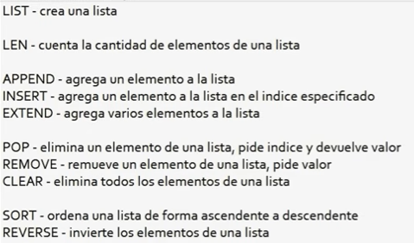

 |  | 2:30:10 - Métodos de diccionarios DICT METHODS

 |  | 2:39:23 - Entrada de datos (inputs) DATA INPUTS

 |  | 2:47:01 - Ejercicios prácticos 1

